ENERO - MARZO, 2022
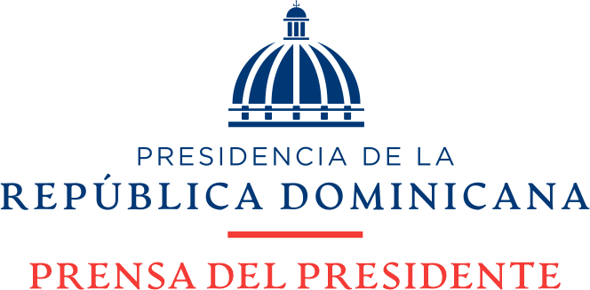

Estadisticas de Solicitudes Recibidas SAIP
OFICINA DE LIBRE ACCESO A LA INFORMACION PUBLICA
Teléfono: 809-695-6888 Extension: 108
Email: oai@prensadelpresidente.gob.do

Año 2022 | Solicitudes Recibidas | Tipo de Información Requerida | Solicitudes Respondidas | Tiempo promedio de Respuesta (en días) | Porcentaje de Solicitudes
Enero | 0 |  | 0 | 3-15 días | 0%
Febrero | 0 |  | 0 | 3-15 días | 0%
Marzo | 0 |  | 0 | 3-15 días | 0%
Total: | 0 |  | 0 |  | 0%

 | Solicitudes Recibidas | Solicitudes Respondidas
0 | 0 | 0
 | 0

 |  | Atentamente,

 |  | _____________________________
 |  | Lic. Angel G. Soto Perez
 |  | Responsable de Acceso a la Información (RAI)

 |  | *Informe generado al día 31 del mes de marzo, 2022.

